Sheet1
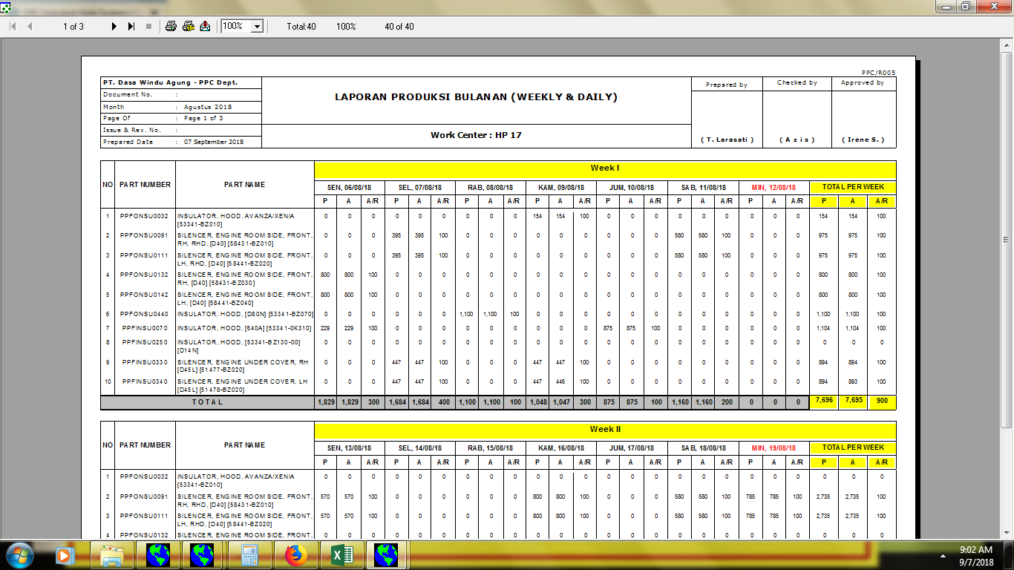

008/PPC/LPB-WD/VIII/18

memakai huruf Z (AZIZ)

01.00

untuk semua A/R, di belakang angka menggunakan %

